상품제안서
스위스밀리터리 친환경 2단자동+3단수동우산+150g타올 2P 세트 | 상품코드: S41245

 |  |  |  |  |  |  | 02-713-8555 | www.synergygift.co.kr
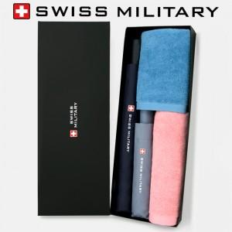

【상세/제작정보】 | <p><span style="font-size: 14pt;">※ 인쇄옵션 우산 2p 인쇄 기준입니다, 수건인쇄 별도문의 바랍니다.</span></p>

【인쇄/포장옵션】 | 실크, 원단1도인쇄 / 포장지포장

【공급단가】 | 수량 | 50~ | 100~ | 500~ | 1,000~ | 3,000~
*VAT별도 | 단가 | 27,600원 | 25,100원 | 23,550원 | 23,160원 | 22,700원

【상품 URL】 | https://www.synergygift.co.kr:443/src/goods_detail.php?gdno=41245

